关系图
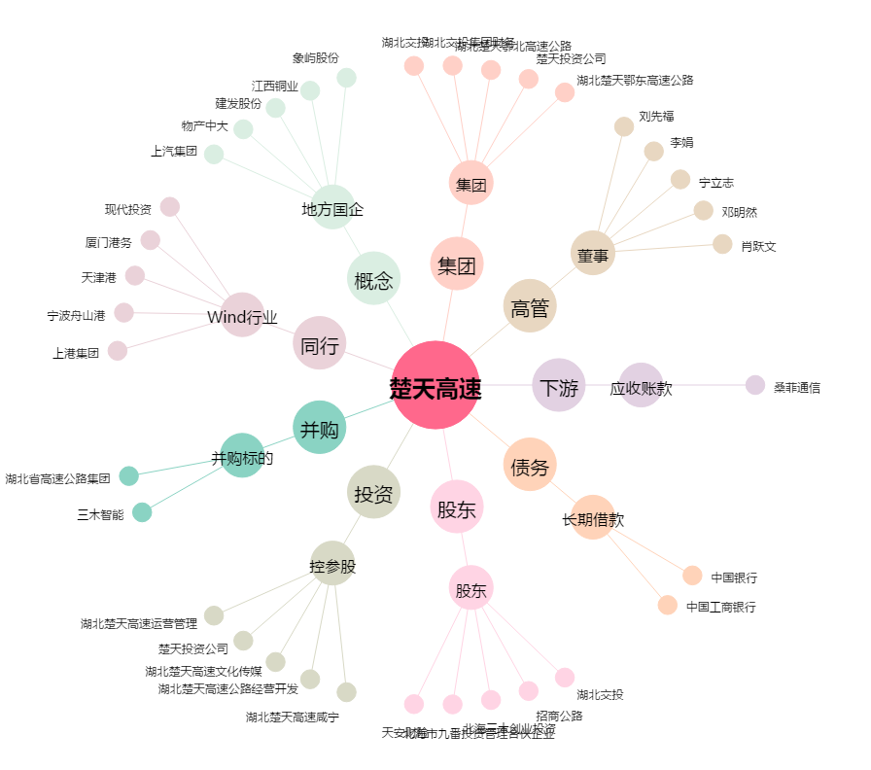
楚天高速[600035.SH] - 关系概览图

